Sheet1


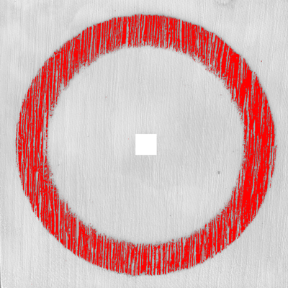

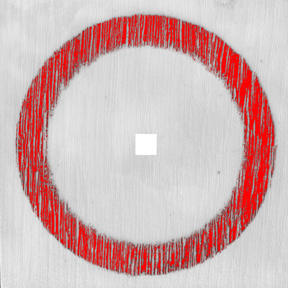

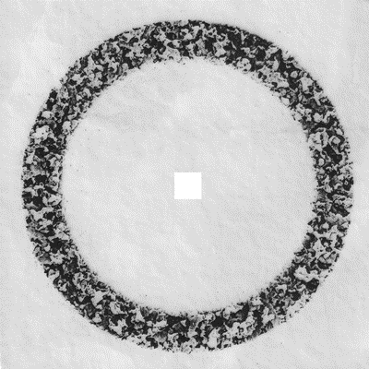
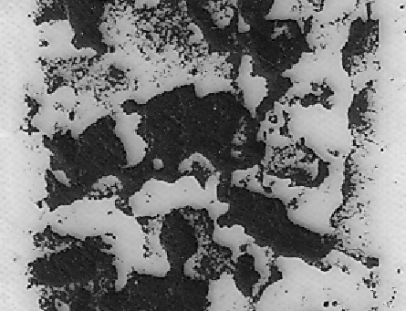
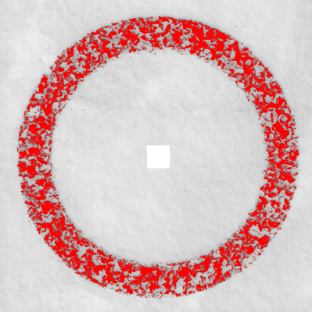

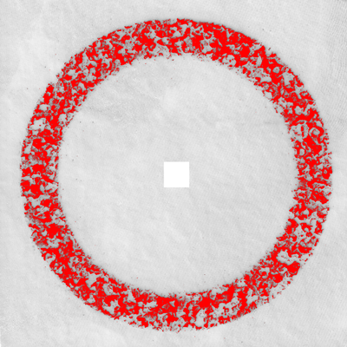
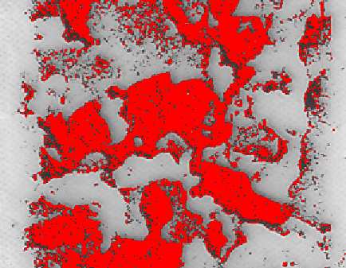
 |  |  |  | 解析前 | 摩滅部の一部を拡大 | 既存ソフトで解析(12.03) | 摩滅部の一部を拡大 | 既存ソフトでAI解析の9.25に近づけた場合(9.31) | 摩滅部の一部を拡大
 |  | 柄
エンボス石目 |  | 白石目 | AI
摩滅量 | 少 | 2.07 | 1.65
 | 中 | 4.87 | 4.11
 | 多 | 12.03 | 9.25
エンボス木目 |  | 白石目
摩滅量 | 少 | 2.16 | 2.11
 | 中 | 7.69 | 6.62
 | 多 | 15.15 | 12.18

 |  |  |  | 解析前 | 摩滅部の一部を拡大 | 既存ソフトで解析(15.15) | 摩滅部の一部を拡大 | 既存ソフトでAI解析の12.18に近づけた場合(12.26) | 摩滅部の一部を拡大

